升温
升温过程观测 |  |  | 竖着填
 |  |  |  | 材料（1硅胶，2胶木） | 2
测量次数 | 时间 | A盘 | C盘 | 稳态温度T1 bar (℃) | 58.8
 | t (s) | T (℃) | T (℃) | 稳态温度T2 bar (℃) | 44.8
0 | 0.00 | 19.9 | 19.9
1 | 120.00 | 30.0 | 20.4
2 | 240.00 | 38.7 | 20.8
3 | 360.00 | 46.2 | 21.9
4 | 480.00 | 52.7 | 23.4
5 | 600.00 | 58.4 | 25.3
表1 A盘与C盘的升温曲线
6 | 720.00 | 58.6 | 27.5
7 | 840.00 | 59.1 | 29.7
8 | 960.00 | 59.1 | 31.6
9 | 1080.00 | 59.1 | 33.3
10 | 1200.00 | 59.1 | 34.8
11 | 1320.00 | 59.0 | 36.1
12 | 1440.00 | 59.0 | 37.3
13 | 1560.00 | 59.0 | 38.4
14 | 1680.00 | 59.0 | 39.2
15 | 1800.00 | 59.0 | 39.9
16 | 1920.00 | 59.0 | 40.6
17 | 2040.00 | 58.8 | 41.2
18 | 2160.00 | 58.9 | 41.7
19 | 2280.00 | 58.9 | 42.1
20 | 2400.00 | 58.9 | 42.5
21 | 2520.00 | 58.8 | 42.8
22 | 2640.00 | 58.8 | 43.1
23 | 2760.00 | 58.8 | 43.3
24 | 2880.00 | 58.8 | 43.5
25 | 3000.00 | 58.8 | 43.7
26 | 3120.00 | 58.8 | 43.9
27 | 3240.00 | 58.9 | 44.0
28 | 3360.00 | 58.8 | 44.2
29 | 3480.00 | 58.9 | 44.3
30 | 3600.00 | 58.9 | 44.4
31 | 3720.00 | 58.8 | 44.5
32 | 4020.00 | 58.8 | 44.7
33 | 4320.00 | 58.8 | 44.8
34 | 4620.00 | 58.8 | 44.9
35 | 4920.00 | 58.9 | 44.9
36 | 5220.00 | 58.8 | 44.9

冷却
表2 C盘自然冷却曲线
冷却过程观测 |  |  |  | 竖着填

测量次数 | 时间 | C盘 | 与T2差值 |  |  |  | 稳态温度T2 bar (℃) |  | 44.8
 | t (s) | T (℃) | ΔT (℃)
1 | 0.00 | 49.6 | 4.8 |  |  | 时间 | C盘 |  | 时间 | C盘 | ΔT5 | ()^2/4
2 | 30.00 | 49.2 | 4.4 |  |  | t (s) | T (℃) |  | t (s) | T (℃) | |Tn+5-Tn| |  | Δt
3 | 60.00 | 48.7 | 3.9 |  | 1 | 180.00 | 46.8 | 6 | 330.00 | 44.6 | 2.2 | 0.0009 | 150.00
4 | 90.00 | 48.2 | 3.4 |  | 2 | 210.00 | 46.3 | 7 | 360.00 | 44.2 | 2.1 | 0.0004 | 150.00
5 | 120.00 | 47.7 | 2.9 |  | 3 | 240.00 | 45.9 | 8 | 390.00 | 43.8 | 2.1 | 0.0004 | 150.00
6 | 150.00 | 47.2 | 2.4 |  | 4 | 270.00 | 45.5 | 9 | 420.00 | 43.3 | 2.2 | 0.0009 | 150.00
7 | 180.00 | 46.8 | 2.0 |  | 5 | 300.00 | 45.0 | 10 | 450.00 | 42.9 | 2.1 | 0.0004 | 150.00
8 | 210.00 | 46.3 | 1.5 |  |  |  |  |  |  | average | 2.14 |  | 150.00
9 | 240.00 | 45.9 | 1.1 |  |  |  |  |  |  |  |  |  | 这个应该都是150.00↑
10 | 270.00 | 45.5 | 0.7 |  | ΔT5 | 平均值 |  |  | 2.14 | K
11 | 300.00 | 45.0 | 0.2 |  |  | 标准误差 |  |  | 0.054772255751 | K | tp | 2.78
12 | 330.00 | 44.6 | -0.2 |  |  | A类标准不确定度 |  |  | 0.024494897428 | K | n=5, p=95.5%
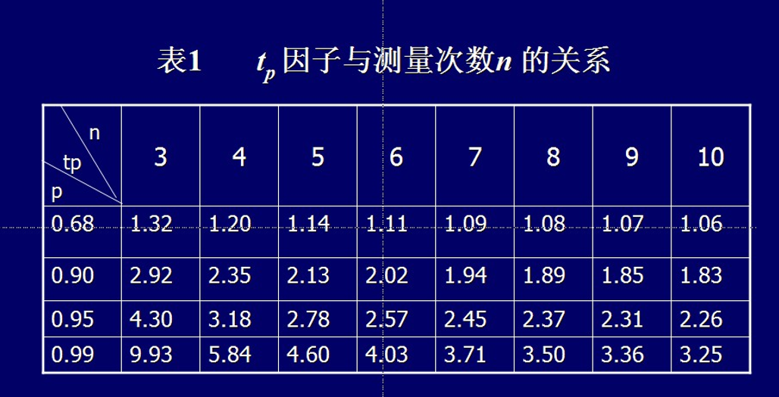
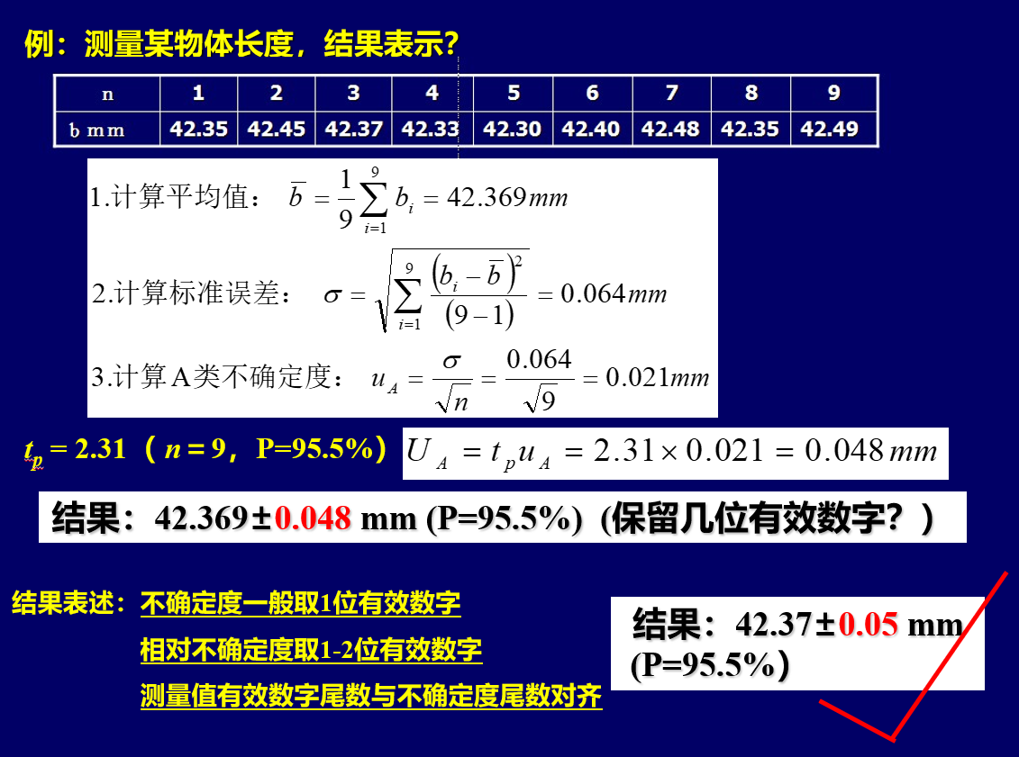
13 | 360.00 | 44.2 | -0.6 |  |  | A类不确定度 |  |  | 0.068095814849 | K
14 | 390.00 | 43.8 | -1.0
15 | 420.00 | 43.3 | -1.5 |  |  | 冷却速率ΔT/Δt平均值 |  |  | 0.0142667 | K/s
16 | 450.00 | 42.9 | -1.9 |  |  | 不确定度 |  |  | 0.0000908 | K/s
17 | 480.00 | 42.5 | -2.3
18 | 510.00 | 42.2 | -2.6
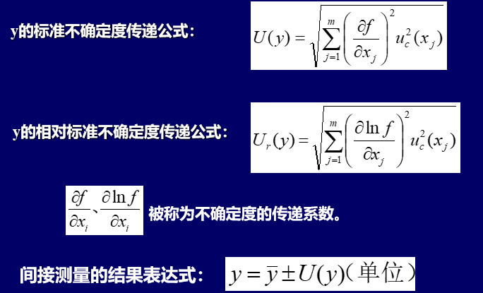
 |  |  |  |  |  |  | 与不确定度同末位 |  | 保留一位
 |  |  |  |  |  |  | ↓↓↓ |  | ↓↓↓
 |  |  |  | 数据表达: |  | ΔT/Δt | T2 = | 0.01427 | ± | 0.00009 | K/s
 |  |  |  |  |  |  |  |  |  | (P=95.5%)

